Static keyword
java_training
 | src
 |  | ph1_basic
 |  | ph2_oop
 |  |  | Counter.java |  | → | new
 |  |  | Main.java |  | → | edit
 |  |  | Person.java
 |  |  | Student.java
 |  |  | Teacher.java



Khi tạo ra 3 đối tượng thì 3 đối tượng này có 3 vùng nhớ riêng biệt dùng để lưu thông tin các thuộc tính của đối tượng đó. Trường hợp khi 1 đối tượng thay đổi tên trường học của đối tượng đó
thì tên trường học của các đối tượng khác cũng thay đổi theo thì khi đó thuộc tính college phải đặt static
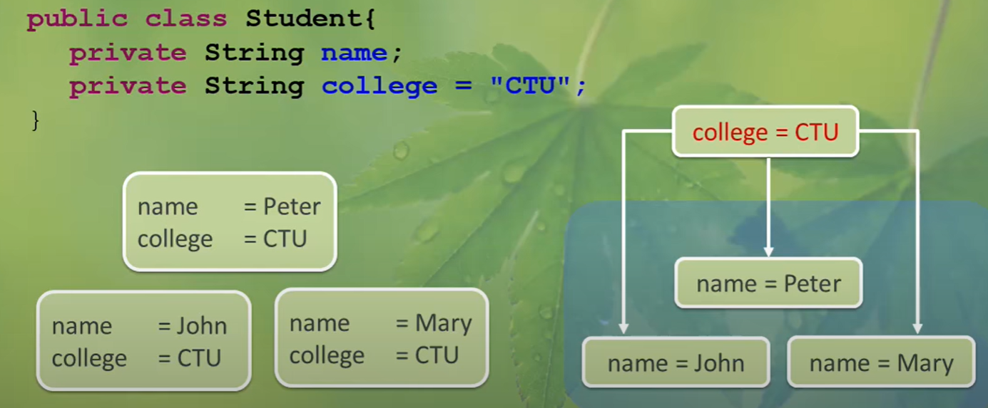

Trong Java, từ khóa "static" được sử dụng để chỉ định rằng một biến hoặc phương thức thuộc về lớp chứ không phải đối tượng cụ thể của lớp đó. Điều này có nghĩa là tất cả các đối tượng của lớp đều
chia sẻ cùng một bản sao của biến hoặc phương thức static, và chúng có thể truy cập trực tiếp mà không cần tạo một thể hiện của lớp.

Biến Static (Static Variables):
Khởi tạo: Biến static được khởi tạo một lần duy nhất khi lớp được nạp vào bộ nhớ và tồn tại cho đến khi chương trình kết thúc.
Chia sẻ giá trị: Tất cả các thể hiện của lớp chia sẻ cùng một bản sao của biến static.
Truy cập: Có thể truy cập trực tiếp từ bên ngoài lớp bằng cách sử dụng tên lớp và tên biến static (ví dụ: ClassName.staticVariable).

Phương thức Static (Static Methods):
Không cần tạo thể hiện: Phương thức static có thể được gọi trực tiếp từ tên lớp mà không cần tạo một thể hiện của lớp đó.
Không thể truy cập biến không static: Trong phương thức static, không thể truy cập các biến instance (không static) của lớp mà không thông qua một thể hiện của lớp đó.

Lưu ý:
Biến và phương thức static thường được sử dụng khi muốn chia sẻ một tính năng hoặc thông tin không đổi trên tất cả các thể hiện của một lớp.
Khi sử dụng biến và phương thức static, cần phải chú ý đến vấn đề về luồng và đồng bộ hóa nếu chúng được sử dụng trong môi trường đa luồng.
Thường xuyên sử dụng cho các hằng số và các hàm tiện ích.

java_training\src\ph2_oop\Counter.java
package ph2_oop;

public class Counter {
public static int count = 0; |  |  |  |  | → | static nên các đối tượng được tạo ra từ class sẽ cùng thao tác đến cùng 1 biến count
public static String college = "CTU";
public Counter(){
count++; |  |  |  |  | → | Cứ mỗi lần 1 đối tượng được tạo ra từ class thì count sẽ tăng lên 1
}

public static int getCount(){
return count;
}

public static void showCount(){
System.out.println("count: " + count);
System.out.println("college: " + college); |  |  |  |  | → | Vì showCount() là method static nên muốn truy cập được vào biến college thì bắt buộc college cũng phải là static
System.out.println("count: " + getCount());
}
}

java_training\src\ph2_oop\Main.java
package ph2_oop;

public class Main {

 | // Static
 | public static void main(String[] args) {

 |  | Counter counterObj1 = new Counter(); // object instance
 |  | Counter counterObj2 = new Counter();
 |  | Counter counterObj3 = new Counter();

 |  | counterObj1.showCount();
 |  | System.out.println("-----------------");
 |  | counterObj2.showCount();
 |  | System.out.println("-----------------");
 |  | counterObj3.showCount();
 |  | System.out.println("-----------------");
 |  | System.out.println(Counter.count); |  |  |  |  | → | Có thể gọi trực tiếp thông qua tên của Class mà không cần qua đối tượng của Class đó
 |  | System.out.println("-----------------");
 |  | Counter.showCount(); |  |  |  |  | → | Có thể gọi trực tiếp thông qua tên của Class mà không cần qua đối tượng của Class đó
 | }

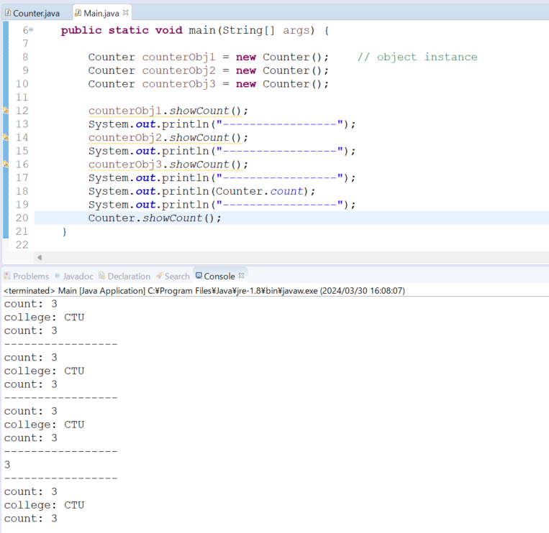
 | // 007 Access modifier |  |  |  |  |  |  | Thực thi
 | /*
 | public static void main007(String[] args) {

 |  | Person personObj | = new Person("Peter", "SV001", 1997);
 |  | personObj.name = "Abcd";
 |  | personObj.showInfo();
 | }
 | */

 | // 006 Overriding
 | /*
 | public static void main006(String[] args) {

 |  |  | Student studentObj | = new Student("Peter", "SV001", 1997);
// |  |  | studentObj.setName("Peter");
// |  |  | studentObj.setCode("SV001");
// |  |  | studentObj.setBirthday(1997);
 |  |  | studentObj.setScore(8.5);

 |  |  | studentObj.showInfo();
 | }
 | */

 | // 005 Inheritance
 | /*
 | public static void main005(String[] args) {

 |  | Student studentObj | = new Student();
 |  | studentObj.setName("Peter");
 |  | studentObj.showInfo();

 |  | Teacher teacherObj | = new Teacher();
 |  | teacherObj.setName("Mr Peter");
 |  | teacherObj.showInfo();
 | }
 | */

 | // 004 Constructor
 | /*
 | public static void main004(String[] args) {

 |  | Student studentOne | = new Student("John", "Sv009", 2000);
 |  | studentOne.showInfo();
 | }
 | */
 | // 003 Overloading
 | /*
 | public static void main003(String[] args) {

 |  | Student studentOne | = new Student();

 |  | //studentOne.setCode("S001");
 |  | studentOne.setCode(456);

 |  | System.out.println("Code: " + studentOne.getCode());
 | }

 | // 002 Setter + Getter + Method
 | /*
 | public static void main002(String[] args) {

 |  | Student studentOne | = new Student();
 |  | Student studentTwo | = new Student();

 |  | // studentOne
 |  | studentOne.setBirthday(1994);
 |  | studentOne.setName("John");
 |  | studentOne.setCode("S001");
 |  | studentOne.showInfo();

 |  | // studentTwo
 |  | studentTwo.setBirthday(1990);
 |  | studentTwo.setName("Peter");
 |  | studentTwo.setCode("S002");
 |  | studentTwo.showInfo();
 | }
 | */

 | // 001 Property
 | /*
 | public static void main001(String[] args) {

 |  | Student studentOne | = new Student();
 |  | Student studentTwo | = new Student();

 |  | studentOne.birthday | = 1994;
 |  | studentOne.name |  | = "John";
 |  | studentOne.code |  | = "S001";

 |  | studentTwo.birthday | = 1990;
 |  | studentTwo.name |  | = "Peter";
 |  | studentTwo.code |  | = "S002";

 |  | System.out.println("Student Info: ");
 |  | System.out.println("- Name: " + studentOne.name);
 |  | System.out.println("- Code: " + studentOne.code);
 |  | System.out.println("- Birthday: " + studentOne.birthday);

 |  | System.out.println("--------------------------");

 |  | System.out.println("Student Info: ");
 |  | System.out.println("- Name: " + studentTwo.name);
 |  | System.out.println("- Code: " + studentTwo.code);
 |  | System.out.println("- Birthday: " + studentTwo.birthday);
 | }
 | */
}

